RV1126B EVB2场景功耗
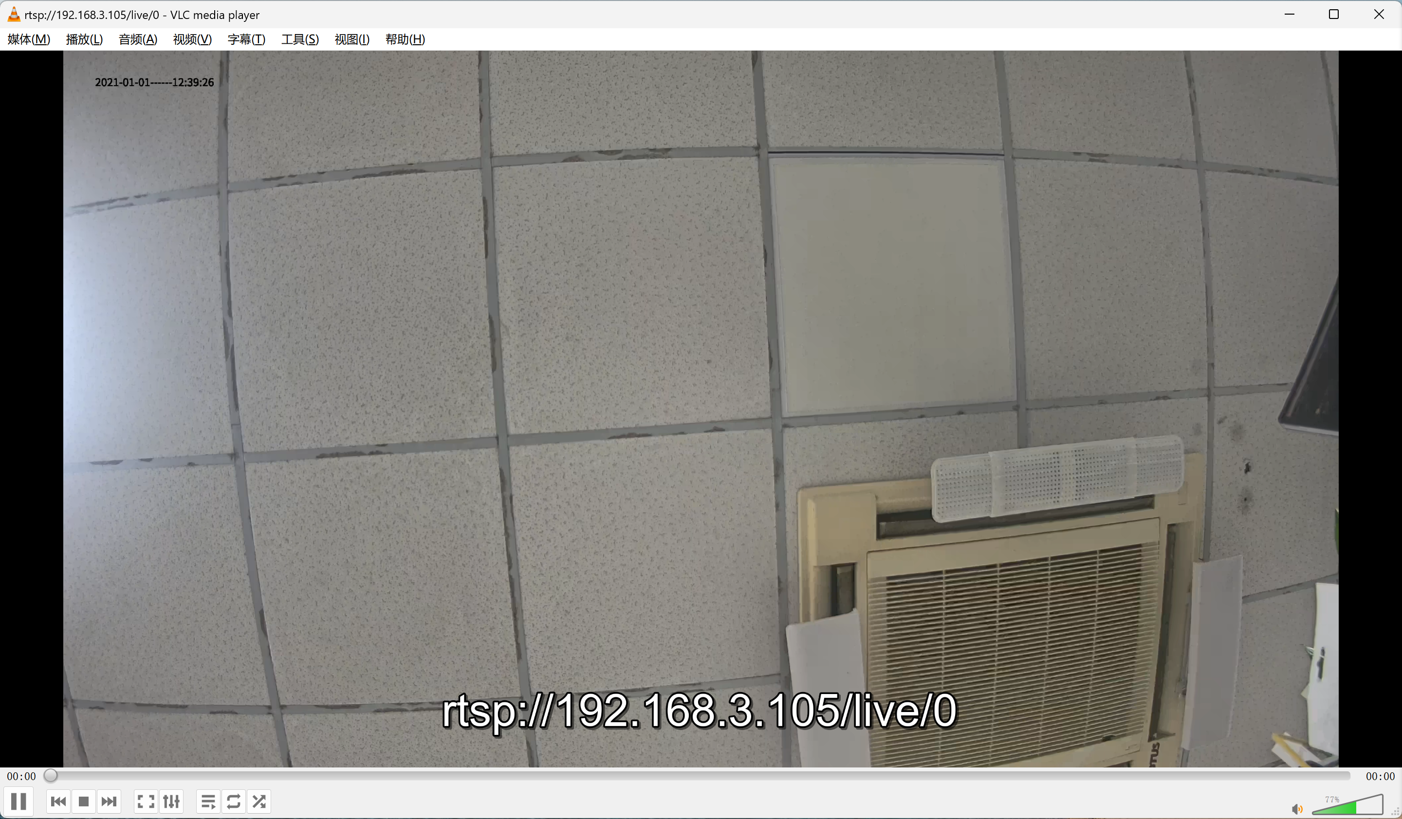
RV1126B功耗数据 注意: 以下数据为内部研发板上的测试数据，仅供设计参考，不代表芯片的最终能力。功耗与产品实际应用场景强相关，如需深度优化，可与技术支持人员进一步探讨。测试数据中有些电源因与外设合并供电，不好拆分，仅做估算。 此板为开发板，非产品形态，外设较多，电源较复杂，所以有些电源无法完全关闭，产品形态下可进一步优化。
测试固件 | 固件配置： 1、Logic：0.85V 2、ARM：定频 1.008GHz 3、DDR: 1332MHz 4、ISP： 400MHz；AIISP:720MHz 5、VEPU：550MHz 6、NPU: 800MHz 7、码流规格： -主码流：3840x2160@30fps H.265 -子码流：1280*720 @30fps H.265 8、外设、usb dts 关闭。
测试硬件 | RK_EVB2_RV1126B_LP4XD200P132SD6_V10_20250208+IMX415+DCDC转接板；EVB硬件不含PA，不含eMMC，不含WIFI模组。
测试芯片 | RV1126B
测试日期 | 2025-04-25
测试人员 | 林泽宙
测试环境 | 使用EVB2，连接IMX415摄像头模组，使用12V DC供电； 环境温度: 室温22℃ 散热情况：裸板，无散热片； 测试方法：镜头对办公室天花板；开发板工作稳定后，运行3分钟记录平均功耗。
项目 | 功耗汇总 | VCC3V3_PMU |  | VDD1_1V8_DDR 颗粒功耗 |  | VDD2_1V1_DDR 控制器+颗粒功耗 |  | VDDQ_0V6_LP4X 控制器+颗粒功耗 |  | VDD_LOGIC |  | VDD_CPU |  | VDD_NPU |  | VDD_0V9 |  | VCC_1V8 |  | VCC_3V3 |  | Sensor |  | 备注
RV1126B | 最小系统 功耗 （W) | Voltage (V) | AVG I (mA) | Voltage (V) | AVG I (mA) | Voltage (V) | AVG I (mA) | Voltage (V) | AVG I (mA) | Voltage (V) | AVG I (mA) | Voltage (V) | AVG I (mA) | Voltage (V) | AVG I (mA) | Voltage (V) | AVG I (mA) | Voltage (V) | AVG I (mA) | Voltage (V) | AVG I (mA) | Voltage (V) | AVG I (mA)
静态桌面 | 0.156 | 3.338 | 8.272 | 1.82 | 0.242 | 1.147 | 4.516 | 0.63 | 0.052 | 0.845 | 67.43 | 0.854 | 21.26 | 0.897 | 4.566 | 0.846 | 7.318 | 1.803 | 18.69 | 3.268 | 1.155 | 4.943 | 0.153
 |  | 27.61mW |  | 0.44mW |  | 5.18mW |  | 0.03mW |  | 56.98mW |  | 18.16mW |  | 4.1mW |  | 6.19mW |  | 33.7mW |  | 3.77mW |  | 0.76mW
VI+VENC 4K@30fps | 1.110 | 3.34 | 8.442 | 1.816 | 4.829 | 1.146 | 162.4 | 0.624 | 27.31 | 0.85 | 906.9 | 0.852 | 43.88 | 0.896 | 6.671 | 0.869 | 9.483 | 1.803 | 24.1 | 3.269 | 1.244 | 4.861 | 157
 |  | 28.2mW |  | 8.77mW |  | 186.11mW |  | 17.04mW |  | 770.87mW |  | 37.39mW |  | 5.98mW |  | 8.24mW |  | 43.45mW |  | 4.07mW |  | 763.18mW
1.测试默认关闭AIISP模块，打开功耗增加554mW 2.测试默认关闭HDR2功能，打开功耗增加35mW 3.测试默认关闭ACodec模块，打开2mic录音功耗增加6mW 4.测试默认关闭NPU模块，运行10fps功耗增加175mW 5.测试默认关闭ETH PHY模块，打开ETH推流增加110mW 6.测试默认关闭VOP模块，打开增加120mW 注意：最小系统功耗是SOC端的功耗数据：包括 SOC+LP4X颗粒+Nor；在实际应用中考虑到电源效率，系统总功耗会有所不同。

芯片热特性
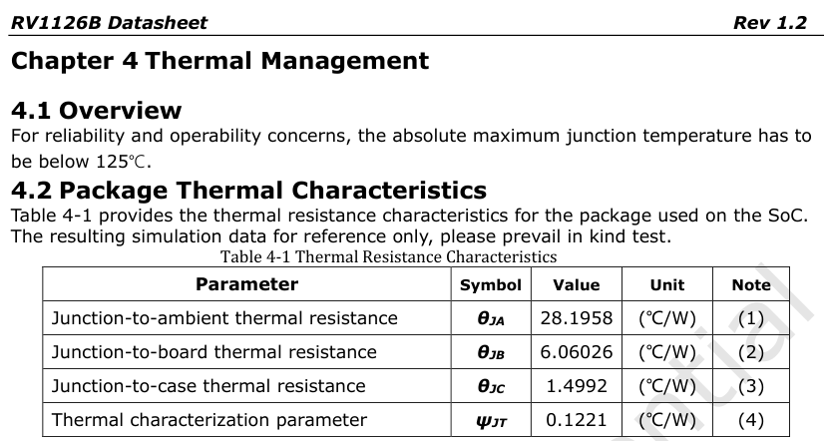
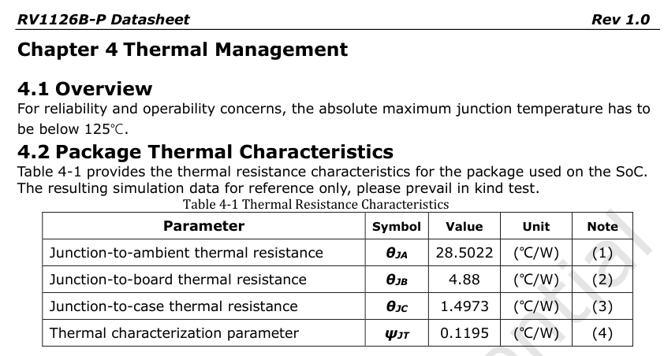
散热设计建议：
1、散热设计一般按平均功耗考虑，不考虑极短时间（ms级）内的峰值功率
2、RV1126B芯片极限Thermal Design Power(TPD)热功率按6W考虑（需构造特殊场景，不考虑实际调用时的带宽冲突）；建议结构空间及成本合适的情况下，可按6W TPD进行足量的散热设计。
3、有限制的产品，客户可按实际应用环境及场景考虑散热设计，如常电类产品按>=4W考虑，电池类产品按>=3W考虑，具体看客户取舍。
4、标准的SDK软件带热管理策略，温度较高时会做降频降压处理，以保证芯片结温不超过承受极限。所以如果散热较差，会影响产品性能。

